Sheet1
2020年美国大学生数学建模竞赛 XXX 老师指导队伍
竞赛时间(北京时间)： 2020年2月14日星期五(农历正月廿一)凌晨6点----2月18日星期二(农历正月月廿五)上午9点
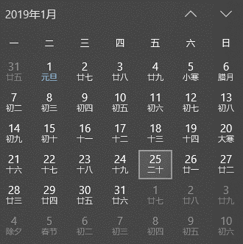
序号 | 控制号 | 学院（全称） | 年级 | 专业（全称） | 班级 | 学号 (完整,十位编码) | 姓名 (不含空格) | 拼音(姓) (不含空格) | 拼音(名) (不含空格) | QQ号码 | 电话号码 | 指导老师 | 队长电子邮箱 | 比赛地点 | 缴费签名
 |  | 计算机学院 | 2018 | 物联网工程 | 02班 | 8213180228 | 王云鹏 | WANG | Yunpeng | 763435962 | 15256200427 | 刘欣儒 | 2365301561@qq.com | 升华公寓8栋3011
 |  | 航空航天学院 | 2018 | 探测制导与控制技术 | 01班 | 8213180226 | 高俊洋 | GAO | Junyang | 2946414285 | 15971888562
 |  | 商学院 | 2017 | 财务管理 | 01班 | 1604170108 | 陈瑞婷 | Chen | Ruiting | 2365301561 | 15274809089

2

3

4

5

6

7

8

9

10

11

12

13

14

15

16

17

18

19

20

21

22

23

24

25

26

27

28

29

30

31

32

33

34

35

36

37

38

39

40

41

42

43

44

45

46

47

48

49

50

51

52

53

54

55

56

57

58

59

60

61

62

63

64

65

66

67

68

69

70

71

72

73

74

75

76

